Cliente BKP
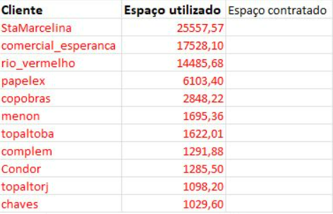
Cliente | Espaco_utilizado (GB) | Espaco_utilizado (TB) | Retenção
comercial_esperanca | 16961.22 | 16.56 | 30 dias | Contrato BKP
rio_vermelho | 14598.56 | 14.26 | 30 dias
StaMarcelina | 10206.38 | 9.97 | 75 dias | Contrato BKP
papelex | 1984.04 | 1.94 | 30 dias
copobras | 2939.34 | 2.87 | 30 dias
menon | 1725.54 | 1.69 | 30 dias
topaltoba | 1634.81 | 1.6 | 30 dias | Contrato BKP | Mesmo grupo TOP Alto e Armazem TOP Alto - um de BA outro de RJ - Tem contrado de BKP porem nao Assinado
complem | 1302.41 | 1.27 | 30 dias
Condor | 1276.87 | 1.25 | 30 dias
chaves | 1073.31 | 1.05 | 30 dias
Maitan | 1016.28 | 0.99 | 45 dias | Contrato BKP | Vamos agendar reunião dia 27/7 Marcelo esta de ferias - Agendado 04/08

